상품제안서
샤오미 미밴드 9 프로 PRO 스마트 밴드 워치 웨어러블 심박수 만보기 러닝 스포츠 런닝 운동 시계 | 상품코드: F31487

 |  |  |  |  |  |  | 02-412-0044 | www.easy1.co.kr
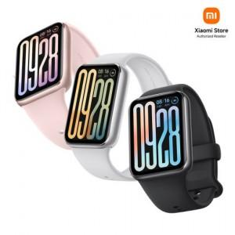

【상세/제작정보】

【인쇄/포장옵션】 | 인쇄불가 / 포장지포장

【공급단가】 | 수량 | 5~ | 10~ | 30~ | 50~ | 100~
*VAT별도 | 단가 | 88,920원 | 87,360원 | 85,800원 | 84,240원 | 82,680원

【상품 URL】 | http://www.easy1.co.kr/src/goods_detail.php?gdno=31487

